Modelo de dados
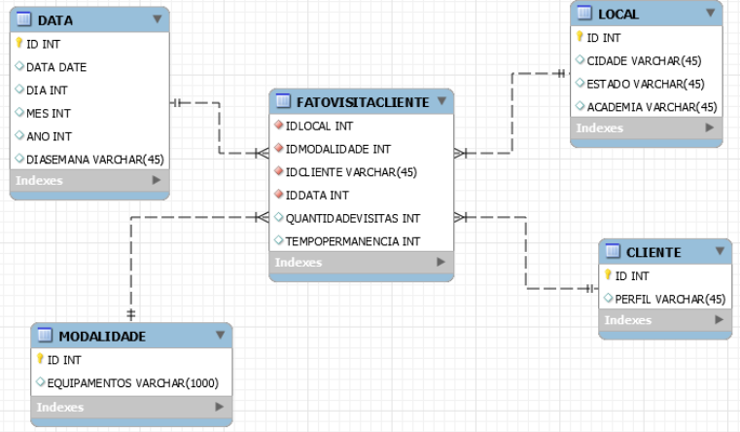

INT | 4 Bytes
Varchar(X) | X Bytes
Date | 8 Bytes

